Sayfa1
Numune Adı | TAS(mmol/L) | TOS (µmol/L) | OSI | TTL(µmol/L) | NTL(µmol/L) | Disülfit | Ca (mg/dl) | Mg ( mEq/l) | Na (mmol/L) | K (mmol/L) | Cl (mmol/L) | NOT
K-1 | 2.07 | 8.21 | 0.397 | 1223 | 741 | 241 | 15.94 | 7.42 | 133.4 | 6.28 | 96 | lipemi | Kullanılan cihaz: Mindray marka BS300 model tam otomatik biyokimya cihazı
K-2 | 4.74 | 79.9 | 1.686 | 1081 | 783 | 149 | 16.13 | 11.71 | 117.4 | 34.13 | 99 | yüksek hemolizli | Ca: Calcıum
K-3 | 4.74 | 41.18 | 0.869 | 1383 | 601 | 391 | 24.83 | 9.57 | 112.9 | 23.85 | 93 | yüksek hemolizli | Mg: Magnesıum
K-4 | 1.57 | 9.26 | 0.590 | 1826 | 404 | 711 | 12.72 | 3.77 | 139.1 | 7.67 | 103 |  | Na: Sodium
K-5 | 1.8 | 15.18 | 0.843 | 950 | 328 | 311 | 12.97 | 3.65 | 137.3 | 6.63 | 99 | hemolizli | K: Potasyum
K-6 | 1.95 | 15.79 | 0.810 | 1025 | 700 | 162.5 | 13.53 | 3.77 | 134.7 | 7.21 | 99 | hemolizli | Cl: Klorür
K-7 | 1.96 | 6.69 | 0.341 | 758 | 473 | 142.5 | 15.67 | 4.52 | 115.5 | 6.42 | 84 |  | TAS: Total Antıoxıdant Status
K-8 | 1.43 | 3.59 | 0.251 | 1043 | 775 | 134 | 9.51 | 4.93 | 119.7 | 6.71 | 88 |  | TOS: Total Oxıdant Status
A-1 | 1.49 | 5.25 | 0.352 | 992 | 315 | 338.5 | 10.04 | 4.02 | 124.8 | 6.6 | 91 | hemolizli | OSI: Oxıdatıve Stress Index
A-2 | 1.91 | 5.7 | 0.298 | 1755 | 884 | 435.5 | 14.19 | 6.11 | 121.6 | 5.84 | 87 | hemolizli | TTL: Total Thıol
A-3 | 1.67 | 4.13 | 0.247 | 1053 | 879 | 87 | 11.01 | 3.5 | 124.7 | 6.69 | 91 |  | NTL: Natıve Thıol
A-4 | 1.92 | 8.21 | 0.428 | 1215 | 812 | 201.5 | 17.31 | 5.01 | 127.9 | 5.87 | 94 |  | Disülfit: Thıol/ Disülfit Dengesi
A-5 | 1.87 | 6.37 | 0.341 | 950 | 418 | 266 | 16.43 | 6.12 | 142.6 | 6.88 | 104 | lipemi | Y.N: Yetersiz Numune
A-6 | 2.64 | 35.45 | 1.343 | 1424 | 357 | 533.5 | 12.59 | 7.17 | 134.6 | 8.87 | 98 | yüksek hemolizli
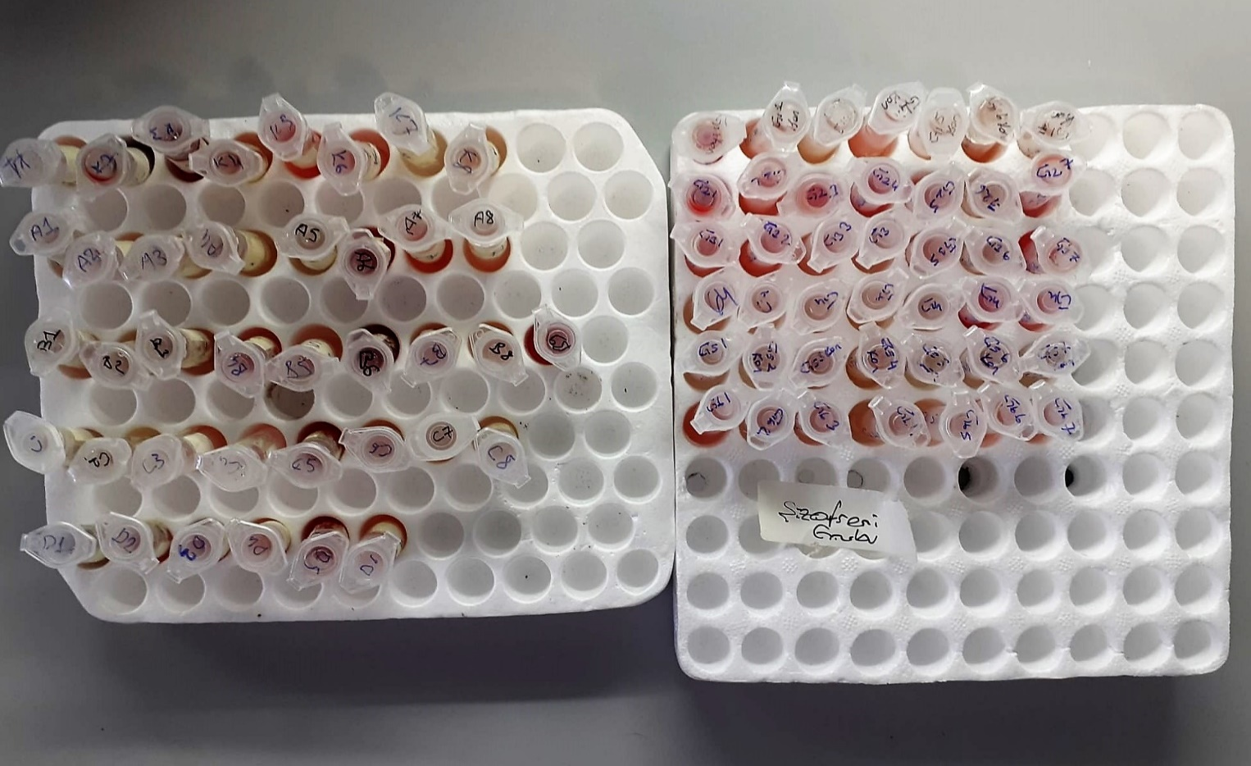
A-7 | 2.48 | 20 | 0.806 | 857 | 601 | 128 | 16.9 | 7.64 | 132.2 | 6.26 | 94 | hemolizli
A-8 | 2.15 | 10.09 | 0.469 | 924 | 649 | 137.5 | 21.76 | 8.21 | 131.9 | 5.47 | 97
B-1 | 2.39 | 10.87 | 0.455 | 1388 | 884 | 252 | 20.81 | 7.93 | 131.2 | 8.06 | 97 | lipemi
B-2 | 2.26 | 10.99 | 0.486 | 1226 | 522 | 352 | 20.49 | 7.23 | 130.7 | 6.7 | 96
B-3 | 2.56 | 14.77 | 0.577 | 942 | 546 | 198 | 24.28 | 7.35 | 126.7 | 5.84 | 91 | hemolizli
B-4 | 2.24 | 23.38 | 1.044 | 453 | 270 | 91.5 | 17.32 | 8.6 | 130.5 | 6.83 | 93 | hemolizli
B-5 | 2.18 | 15.28 | 0.701 | 1021 | 519 | 251 | 15.07 | 7.91 | 139.3 | 6.99 | 102 | hemolizli
B-6 | 4.69 | 72.87 | 1.554 | 872 | 457 | 207.5 | 16.21 | 8.44 | 128.8 | 17.64 | 103 | yüksek hemolizli
B-7 | 2.64 | 12.05 | 0.456 | 411 | 194 | 108.5 | 23.86 | 7.53 | 129.5 | 6.48 | 94 | hemolizli
B-8 | 2.66 | 9.71 | 0.365 | 1073 | 571 | 251 | 26.76 | 8.12 | 128.6 | 6.64 | 93
B-9 | 2.87 | 34.34 | 1.197 | 1326 | 612 | 357 | 21.9 | 8.64 | 125.2 | 8.19 | 95 | yüksek hemolizli
C-1 | 2.75 | 7.38 | 0.268 | 332 | 209 | 61.5 | 16.96 | 5.28 | 132.6 | 5.34 | 96
C-2 | 1.72 | 5.52 | 0.321 | 1186 | 754 | 216 | 15.72 | 7.14 | 130.5 | 5.38 | 97
C-3 | 2.69 | 9.83 | 0.365 | 762 | 467 | 147.5 | 18.6 | 6.79 | 126.9 | 6.15 | 90 | hemolizli
C-4 | 2.08 | 16.15 | 0.776 | 564 | 194 | 185 | 13.99 | 3.58 | 151.8 | 7.53 | 108 | hemolizli
C-5 | 2.45 | 19.58 | 0.799 | 747 | 438 | 154.5 | 14.44 | 5.9 | 144.1 | 8.48 | 105 | hemolizli
C-6 | 3.33 | 7.32 | 0.220 | 804 | 595 | 104.5 | 22.99 | 9.01 | 131.1 | 7.26 | 97 | hemolizli
C-7 | 3.13 | 7.94 | 0.254 | 822 | 731 | 45.5 | 24.02 | 8.55 | 129.9 | 6.64 | 94
C-8 | 2.59 | 8.46 | 0.327 | 1015 | 413 | 301 | 17.08 | 5.49 | 1217 | 6.08 | 87
D-1 | 2.32 | 11.16 | 0.481 | 1473 | 333 | 570 | 14.37 | 4.76 | 133.6 | 5.53 | 95
D-2 | 2.67 | 19.27 | 0.722 | 805 | 261 | 272 | 21.02 | 5.02 | 131.7 | 6.45 | 97 | hemolizli
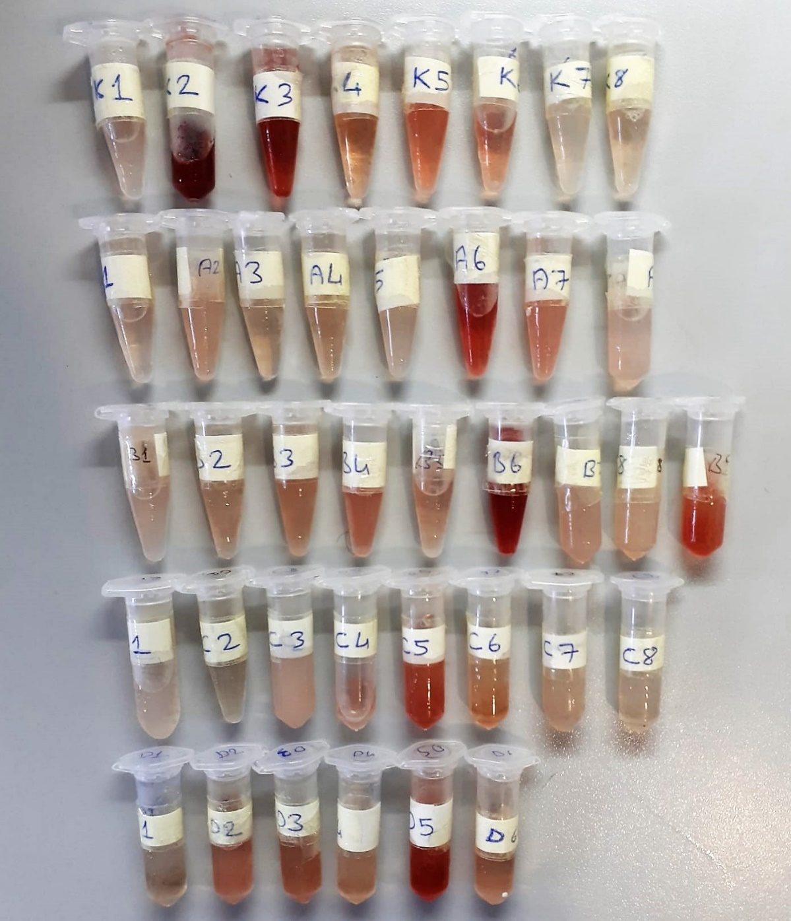
D-3 | 2.9 | 17.63 | 0.608 | 500 | 135 | 182.5 | 20.97 | 6.54 | 133.8 | 6.35 | 98 | hemolizli
D-4 | 2.75 | 12.2 | 0.444 | 1022 | 693 | 164.5 | 19.8 | 5.78 | 128.7 | 5.61 | 93 | hemolizli
D-5 | 3.07 | 29.89 | 0.974 | 956 | 743 | 106.5 | 18.41 | 5.17 | 128.4 | 7.62 | 95 | yüksek hemolizli
D-6 | 2.55 | 14.54 | 0.570 | 1057 | 843 | 107 | 17.91 | 6.26 | 130.3 | 5.39 | 95 | hemolizli
G1-1 | 3.31 | 26.7 | 0.807 | 1102 | 578 | 262 | 21.75 | 9.38 | 143 | 11.11 | 104 | yüksek hemolizli
G1-2 | 3.2 | 12.78 | 0.399 | 590 | 247 | 171.5 | 24.02 | 7.44 | 149 | 10.98 | 105 | lipemi
G1-3 | 2.78 | 7.22 | 0.260 | 903 | 732 | 85.5 | 20.86 | 4.98 | 128.3 | 4.03 | 91
G1-4 | 3.18 | 14.87 | 0.468 | 838 | 385 | 226.5 | 21.93 | 6.6 | 134.7 | 6.39 | 97 | hemolizli
G1-5 | 2.55 | 9.94 | 0.390 | 966 | 332 | 317 | 19.6 | 3.98 | 132.1 | 4.41 | 95
G1-6 | 4.8 | 6.65 | 0.139 | 275 | 155 | 60 | 12.75 | 2.37 | 144.2 | 4.5 | 104
G1-7 | 2.35 | 6.88 | 0.293 | 1035 | 979 | 28 | 19.03 | 3.97 | 134.7 | 4.51 | 97
G2-1 | 4.03 | 79.11 | 1.963 | 942 | 858 | 42 | 12.79 | 8.8 | Y.N | Y.N | Y.N | yüksek hemolizli
G2-2 | 1.76 | 15.21 | 0.864 | 394 | 256 | 69 | 13.69 | 3.22 | 139.7 | 5.44 | 101 | Ağır Lipemi
G2-3 | 2 | 30.55 | 1.528 | 509 | 173 | 168 | 13.63 | 3.69 | 140 | 5.92 | 102 | yüksek hemolizli
G2-4 | 2.17 | 33.46 | 1.542 | 537 | 209 | 164 | 14.85 | 3.95 | 135.4 | 5.39 | 98 | yüksek hemolizli
G2-5 | 2.22 | 20.45 | 0.921 | 625 | 474 | 75.5 | 15.84 | 4.24 | 135.4 | 6.34 | 99 | Ağır Lipemi
G2-6 | 3.12 | 10.99 | 0.352 | 915 | 330 | 292.5 | 25.35 | 4.67 | 122.5 | 4.71 | 89
G2-7 | 3.25 | 46.07 | 1.418 | 658 | 338 | 160 | 20.4 | 7.19 | 149.1 | 10.87 | 108 | yüksek hemolizli
G3-1 | 2.45 | 14.82 | 0.605 | 849 | 525 | 162 | 18.19 | 4.07 | 128.6 | 4.65 | 92 | hemolizli
G3-2 | 3.21 | 18.47 | 0.575 | 743 | 586 | 78.5 | 23.28 | 6.06 | 131.4 | 6.28 | 96 | hemolizli
G3-3 | 2.46 | 13.54 | 0.550 | 882 | 471 | 205.5 | 18.49 | 3.59 | 126.9 | 4.68 | 91
G3-4 | 2.6 | 12.56 | 0.483 | 947 | 771 | 88 | 19.38 | 4.63 | 127.7 | 6.32 | 93
G3-5 | 2.7 | 12.34 | 0.457 | 343 | 122 | 110.5 | 22.31 | 4.52 | 133.7 | 4.99 | 95
G3-6 | 2.71 | 8.66 | 0.320 | 754 | 234 | 260 | 22.51 | 4.42 | 125.8 | 5.94 | 90
G3-7 | 1.98 | 29.7 | 1.500 | 945 | 266 | 339.5 | 14 | 2.79 | 137.6 | 5.34 | 99 | yüksek hemolizli
G4-1 | 2.35 | 8.13 | 0.346 | 642 | 421 | 110.5 | 17.28 | 3.09 | 131.6 | 4.16 | 95 | lipemi
G4-2 | 2.31 | 8.81 | 0.381 | 977 | 544 | 216.5 | 21.47 | 2.78 | 129.1 | 3.97 | 93
G4-2 | 1.92 | 7.79 | 0.406 | 439 | 231 | 104 | 15.57 | 2.18 | 134.6 | 4.21 | 97
G4-5 | 2.68 | 8.71 | 0.325 | 720 | 266 | 227 | 20.58 | 3.69 | 124.7 | 3.79 | 90
G4-6 | 2.2 | 7.28 | 0.331 | 767 | 409 | 179 | 18.06 | 2.41 | 131.6 | 4.72 | 96
G4-7 | 3.1 | 59.87 | 1.931 | 741 | 399 | 171 | 16.69 | 3.82 | 129 | 5.71 | 95 | yüksek hemolizli
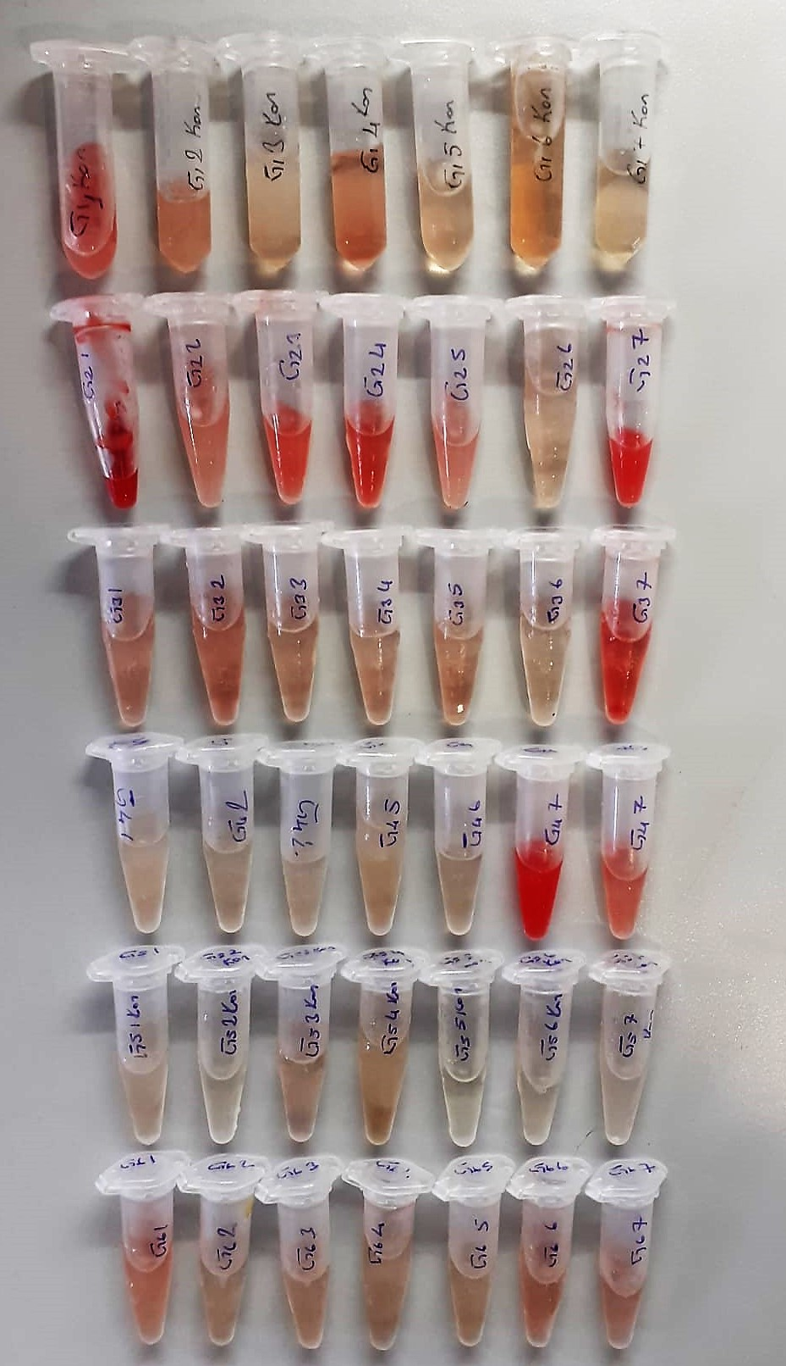
G4-7 | 2.39 | 25.2 | 1.054 | 707 | 460 | 123.5 | 16.12 | 3.41 | 133.1 | 5.05 | 98 | hemolizli
G5-1 | 2.21 | 7.12 | 0.322 | 907 | 353 | 277 | 17.94 | 3.34 | 1234 | 3.75 | 88
G5-2 | 1.96 | 4.41 | 0.225 | 1203 | 285 | 459 | 15.89 | 2.94 | 136.8 | 4.46 | 97
G5-3 | 1.88 | 10.93 | 0.581 | 323 | 221 | 51 | 15.79 | 3.21 | 130.4 | 4.31 | 94
G5-4 | 2.58 | 9.4 | 0.364 | 282 | 110 | 86 | 23.49 | 4.35 | 126.2 | 3.54 | 90
G5-5 | 2.2 | 4.23 | 0.192 | 394 | 145 | 124.5 | 18.01 | 3.18 | 136.7 | 4.44 | 97
G5-6 | 2.06 | 5.59 | 0.271 | 909 | 448 | 230.5 | 15.69 | 2.92 | 138 | 4.67 | 100
G5-7 | 2.03 | 5.06 | 0.249 | 736 | 489 | 123.5 | 15.09 | 2.75 | 142.8 | 4.55 | 102
G6-1 | 1.61 | 10.63 | 0.660 | 476 | 317 | 79.5 | 12 | 2.6 | 143.2 | 5.76 | 105 | hemolizli
G6-2 | 2.41 | 8.52 | 0.354 | 868 | 627 | 120.5 | 17.88 | 3.36 | 129.6 | 5.98 | 95
G6-3 | 2.28 | 11.13 | 0.488 | 612 | 229 | 191.5 | 17.35 | 3.29 | 134.1 | 4.97 | 98 | lipemi
G6-4 | 2.83 | 6.07 | 0.214 | 696 | 438 | 129 | 16.31 | 4.4 | 125.4 | 6.18 | 91
G6-5 | 2.29 | 5.64 | 0.246 | 636 | 432 | 102 | 17.24 | 3.19 | 130.1 | 5.53 | 94
G6-6 | 2.33 | 5.51 | 0.236 | 930 | 374 | 278 | 14.02 | 2.99 | 130.4 | 7.03 | 95
G6-7 | 2.11 | 6.17 | 0.292 | 640 | 411 | 114.5 | 13.03 | 2.71 | 139.1 | 5 | 100

